記載例_2号(ジュース)
【２号(市内産原材料使用)用様式】 |  |  |  |  |  |  |  |  |  | Ver.202512_1.8

奄美市ふるさと納税返礼品・地場産品基準該当確認票

 |  |  |  |  |  | 申請日： | 2025-12-24

 |  |  |  |  | 住所 | 奄美市名瀬幸町25番8号
 |  |  |  |  | 事業者名 | 合同会社 コクト
 |  |  |  |  | 代表者名 | 代表社員 奄美 黒兎
※ ここで記載した内容に変更が生じた場合は、必ず奄美市へご連絡ください。
№ | 項目 |  | 内容
1 | 返礼品名 |  | 4倍希釈パッションフルーツジュース 600ｍl

2 | 返礼品提供価格(税込) |  | 1,600 円 |  |  |  |  | ※同一価格

3 | 一般販売価格(税込) ※ 一般消費者向けの販売が無い場合は、 一般に販売する場合を想定した価格 |  | 1,600 円

4 | 市内で生産された原材料 ※奄美市内で生産している 主要な原材料について記入 |  | ①原材料名 | ②生産住所(奄美市以下・極力番地まで記入) |  |  |  | ③原材料費中の価格割合(％)
 |  |  | パッションフルーツ | 奄美市笠利町外金久●●-● |  |  |  | 78.00%

 |  |  | 【Ａ】原材料費全体に占める奄美市内産原材料の価格割合(％) |  |  |  |  | 78.00%
5 | 市外で生産された原材料 ※「生産場所」は 市区町村名まで記入 ※海外の場合は国名を記入 |  | ①原材料名 | ②生産場所(国内：市区町村名/国外：国名) |  |  |  | ③原材料費中の価格割合(％)
 |  |  | 砂糖 | 北海道芽室町 |  |  |  | 20.00%
 |  |  | レモン果汁 | 広島県大崎上島町 |  |  |  | 2.00%

 |  |  | 【Ｂ】原材料費全体に占める市外産原材料の価格割合(％) |  |  |  |  | 22.00%
6 | 市内原材料の割合確認 |  | 市内原材料が原材料費の過半を占める |  |  |  |  | 参考 A+B | 100.00%
7 | 製造・加工地 |  | ①住所(都道府県から) | 岡山県岡山市中区●●-■-★★
 |  |  | ②製造・加工の内容 | パッションフルーツ・瓶詰め・ラベル貼り
8 | 原材料表ラベル ※食品・化粧品など、 商品のパッケージに付いている 原材料表示があれば、右欄へ貼付 してください。 ※撮影した画像でもかまいません。 ※枠にはまらない場合は、裏面へ 貼付してください。 ※工芸品などの場合は不要です。 |  | 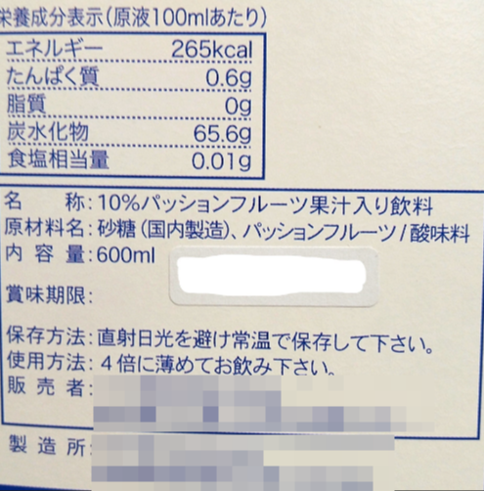

9 | 備考

※ 参考：付加価値割合の標準的な算出方法
 |  | （Ａ－Ｂ）÷ Ａ
 |  | Ａ：奄美市による返礼品などの調達費用 (返礼品提供価格) / Ｂ：当該返礼品の製造・販売のために奄美市外で生じた費用

記載例1_3号(黒糖焼酎)
【３号(加工・製造等)用様式】 |  |  |  |  |  |  |  |  | Ver.202512_2.0

奄美市ふるさと納税返礼品・地場産品基準該当確認票

 |  |  |  |  | 申請日： | 2025-12-24

 |  |  |  | 住所 | 奄美市名瀬幸町25番8号
 |  |  |  | 事業者名 | コクト酒造 株式会社
 |  |  |  | 代表者名 | 代表取締役社長 奄美 黒兎
※ ここで記載した内容に変更が生じた場合は、必ず奄美市へご連絡ください。
№ | 項目 |  | 内容
1 | 返礼品名 |  | 奄美黒糖焼酎「黒兎」25度 900ml

2 | 【Ａ】返礼品提供価格(税込) |  | 1,600 円 |  |  |  | ※同一価格

3 | 一般販売価格(税込) ※ 一般消費者向けの販売が無い場合は、 一般に販売する場合を想定した価格 |  | 1,600 円

4 | 市内で行われている工程等 ※奄美市内で行われている工程を 文章で簡潔に記入 |  | 製麹→一次仕込み→二次仕込み→黒糖溶解→三次仕込み→蒸留→貯蔵→ビン詰め・出荷

5 | 市外で行われている工程等 ※本島内の他町村も「市外」に 該当するため注意すること ※市外工程が無い場合は、原材料 の仕入値のみ入力すること |  | 奄美市産ではない原材料の仕入値(円) |  |  |  |  | 300
 |  |  | 奄美市外の工程で発生する費用及び付加価値(円) |  |  |  |  | 60
 |  |  | 【Ｂ】奄美市外で発生する価値・費用合計(円) |  |  |  |  | 360
6 | 奄美市内で生じた価値の割合 ※自動計算 |  | 77.50%

7 | 他自治体での本返礼品出品状況 ※該当するものをプルダウンから選択 |  | 奄美市以外の自治体では出品していない

8 | 原材料表ラベル ※食品・化粧品など、 商品のパッケージに付いている 原材料表示があれば、右欄へ貼付 してください。 ※撮影した画像でもかまいません。 ※枠にはまらない場合は、裏面へ 貼付してください。 ※工芸品など、ラベルが無い場合は 貼付不要です。 |  | 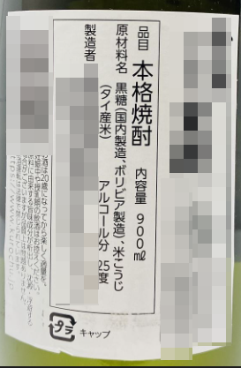

9 | 備考

※ 参考：付加価値割合の標準的な算出方法
 |  | （Ａ－Ｂ）÷ Ａ
 |  | Ａ：奄美市による返礼品などの調達費用 (返礼品提供価格) / Ｂ：当該返礼品の製造・販売のために奄美市外で生じた費用

★該当号数確認★
その商品は サービス ですか？ 物品 ですか？
サービスが 提供される場所 は 奄美市内 ですか？
奄美市内 で 生産された 一次産品 ですか？
(野菜・果物・肉・魚貝類・海藻等)
サービスの内容は相当程度
奄美市に関連性がありますか？
奄美市内での工程で、価格としての
付加価値が半分以上生まれているものですか？
流通の仕組み上、やむを得ず奄美市以外で
生産されたものと混ざる可能性 がありますか？
その物品・食品の原材料の調達費用の50%以上が
奄美市内で生産されたものですか？
第１号
(区域内生産品)
第２号
(区域内原材料使用)
第３号
(区域内製造・加工)
第４号
(流通上不可避の混在容認)
第７号
(区域に密接に関連するサービス)
いいえ
はい
はい
いいえ
出品不可
サービス(飲食・宿泊・体験)
物品
いいえ
はい
いいえ
はい
いいえ
はい
製造・加工の主要工程 は 奄美市 で行われていますか？
(菓子・食品・ドリンク・酒類・紬・衣料品等)
はい
いいえ
はい
いいえ
出品不可
上記 第1号～第5号 の いずれかに該当するもの (全体の価値の7割以上) と、 それに付帯することが自然なもの の セット品
第６号
(メインが地場産品のセット品)
近隣他町村の地場産品基準を満たす返礼品 で、 共同で返礼品として出品することに自治体間で同意している もの
第８号
(共通返礼品)
奄美市内の宿泊施設 や 飲食店、その他市内で受益できるサービス や 市内の特産品のみ販売する店舗 の 支払いに限定された商品券
第99号
(地場産品に合致する返礼品と
交換させるために提供する商品券等)
≪ 地場産品類型判断チャート(奄美市版) ≫
奄美市の広報のために作成されたオリジナルグッズ(ゆるキャラグッズ等) ※ 出品する前年10/1～9/30の間に奄美市が配布または販売した実績が必要
第５号
(地域独自のPR品)
第７号 (主要な部分が奄美市に関連性のある奄美市内で提供されるサービス)
第７号の２ (鹿児島県内のみで宿泊施設運営＆フランチャイズチェーン以外)
第７号の３ (フランチャイズチェーン＆一晩の宿泊に要する費用が1人あたり5万円以下)

